Sheet1
采购单
 |  |  |  | 供货方：上海睿颢服饰辅料有限公司
 |  |  |  | 上海市闵行区金都路1199号219室
 |  |  |  | Alice 13764005563

型号 | 参考图片 | 款号 |  | 颜色 | 数量 | 备次 | 合计
 |  | D9273AX | 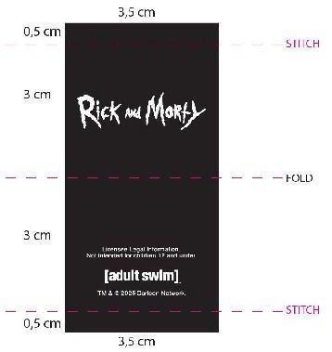 授权织标 |  | 1824 | 100 | 1924
 |  | D9783A8 | 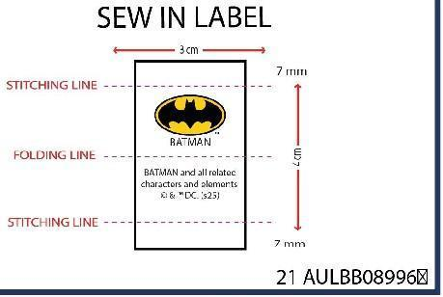 授权织标 |  | 1608 | 100 | 1708
 |  | E0411A8 | 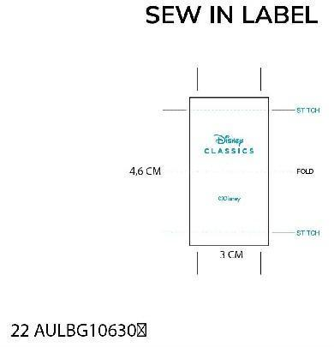 授权织标 |  | 1119 | 100 | 1219
 |  |  |  | 合计 | 4551 | 300 | 4851

大货寄 | 阳西县盛阳服饰有限公司 地址：广东省阳江市 阳西县城凤凰路15号 阳西盛阳帽业 黎德成 18903014349

